第二面
（第二面）
申請者等の概要
【１.申請者】
 | 【氏名又は名称のフリガナ】
 | 【氏名又は名称】

 | 【住所】

【２.代理者】
 | 【氏名又は名称のフリガナ】
 | 【氏名又は名称】

 | 【住所】

【３.建築主】
 | 【氏名又は名称のフリガナ】
 | 【氏名又は名称】

 | 【住所】
 | 【建築主等と申請物件の利用関係】
 |  | □ | 自己所有物件 |  | □ | 賃貸物件 |  |  |  | □ | 給与住宅 |  | □ | 分譲物件 | □ | その他 |  | ← | 申請の対象とする範囲の内、過半以上となるものを１つ選択のこと

【４.設計者】
 | 【資格】 |  |  | （ |  |  | ) | 建築士 |  | （ |  | ） | 登録 |  |  |  | 号
 | 【氏名又は名称のフリガナ】
 | 【氏名又は名称】

 | 【住所】

【５．備考】

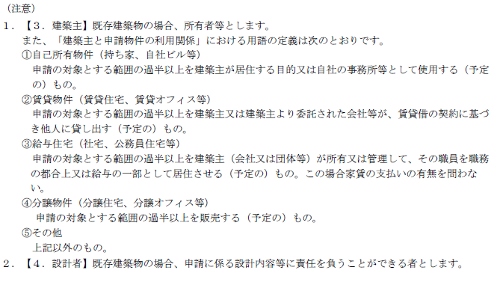

 |  |  |  |  |  |  |  |  | 大臣
 |  |  |  |  |  |  |  |  | 北海道知事
 |  |  |  |  |  |  |  |  | 青森県知事
 |  |  |  |  |  |  |  |  | 岩手県知事
 |  |  |  |  |  |  |  |  | 秋田県知事
 |  |  |  |  |  |  |  |  | 山形県知事
 |  |  |  |  |  |  |  |  | 宮城県知事
 |  |  |  |  |  |  |  |  | 福島県知事
 |  |  |  |  |  |  |  |  | 茨城県知事
 |  |  |  |  |  |  |  |  | 栃木県知事
 |  |  |  |  |  |  |  |  | 群馬県知事
 |  |  |  |  |  |  |  |  | 埼玉県知事
 |  |  |  |  |  |  |  |  | 千葉県知事
 |  |  |  |  |  |  |  |  | 東京都知事
 |  |  |  |  |  |  |  |  | 神奈川県知事
 |  |  |  |  |  |  |  |  | 新潟県知事
 |  |  |  |  |  |  |  |  | 富山県知事
 |  |  |  |  |  |  |  |  | 石川県知事
 |  |  |  |  |  |  |  |  | 福井県知事
 |  |  |  |  |  |  |  |  | 山梨県知事
 |  |  |  |  |  |  |  |  | 長野県知事
 |  |  |  |  |  |  |  |  | 岐阜県知事
 |  |  |  |  |  |  |  |  | 静岡県知事
 |  |  |  |  |  |  |  |  | 愛知県知事
 |  |  |  |  |  |  |  |  | 三重県知事
 |  |  |  |  |  |  |  |  | 滋賀県知事
 |  |  |  |  |  |  |  |  | 京都府知事
 |  |  |  |  |  |  |  |  | 大阪府知事
 |  |  |  |  |  |  |  |  | 兵庫県知事
 |  |  |  |  |  |  |  |  | 奈良県知事
 |  |  |  |  |  |  |  |  | 和歌山県知事
 |  |  |  |  |  |  |  |  | 鳥取県知事
 |  |  |  |  |  |  |  |  | 島根県知事
 |  |  |  |  |  |  |  |  | 岡山県知事
 |  |  |  |  |  |  |  |  | 広島県知事
 |  |  |  |  |  |  |  |  | 山口県知事
 |  |  |  |  |  |  |  |  | 徳島県知事
 |  |  |  |  |  |  |  |  | 香川県知事
 |  |  |  |  |  |  |  |  | 愛媛県知事
 |  |  |  |  |  |  |  |  | 高知県知事
 |  |  |  |  |  |  |  |  | 福岡県知事
 |  |  |  |  |  |  |  |  | 佐賀県知事
 |  |  |  |  |  |  |  |  | 長崎県知事
 |  |  |  |  |  |  |  |  | 熊本県知事
 |  |  |  |  |  |  |  |  | 大分県知事
 |  |  |  |  |  |  |  |  | 宮崎県知事
 |  |  |  |  |  |  |  |  | 鹿児島県知事
 |  |  |  |  |  |  |  |  | 沖縄県知事

第三面
（第三面）

建築物に関する事項

【１．建築物の名称】

【２．不動産ID（任意※）】
 | ※不動産IDが分かり かつ 表示を希望する場合のみ記入

【３．建築物の所在地】

【４．該当する地域の区分】 |  |  |  |  |  | （ |  |  | ）地域

【５．建築物の構造】 |  |  |  |  |  |  |  |  |  |  |  |  | 造 | 一部 |  |  |  |  |  |  |  |  |  |  | 造

【６．建築物の階数】 |  |  |  |  | （地上） |  |  |  |  |  | 階 | （地下） |  |  |  |  |  |  | 階

【７．建築物の延べ面積】 |  |  |  |  |  |  |  |  |  |  |  | ㎡

【８．建築物の用途】 |  |  |  |  | □ | 一戸建ての住宅 |  |  |  |  |  |  |  | □ | 共同住宅等
 |  |  |  |  | □ | 非住宅建築物 |  |  |  |  |  |  |  | □ | 複合建築物

【９．建築物の新築竣工時期(計画中の場合は予定時期)】 ( |  |  |  |  |  |  |  |  |  |  |  |  |  |  |  |  |  | 年 |  |  | 月 |  |  | 日 |  | )

【１０．申請対象部分の改修の竣工時期】 |  |  |  |  |  |  |  |  |  | （ |  |  | 年 |  |  | 月 |  |  | 日 | ）

【１１．申請の対象とする範囲】
 | 【一戸建ての住宅・住戸】
 | □ | 一戸建ての住宅 |  |  |  |  |  |  |  |  |  |  |  |  |  |  |  | （→申請書第四面作成）
 | □ | 住戸（店舗等併用住宅の住戸部分） |  |  |  |  |  |  |  |  |  |  |  |  |  |  |  | （→申請書第四面作成）
 | □ | 住戸（共同住宅等・複合建築物の住戸部分の場合） |  |  |  |  |  |  |  |  |  |  |  |  |  |  |  | （→申請書第五面作成）
 |  | （建築物全体 |  | （ |  | 戸） のうち評価申請対象住戸 |  |  |  |  |  |  |  |  |  | （ |  |  | 戸））

 | 【住棟】
 | □ | 共同住宅等の住棟（住戸数（ |  |  |  |  |  |  |  | 戸）） |  |  |  |  |  |  |  | （→申請書第六面作成）
 | □ | 複合建築物の部分（住宅部分全体） |  |  |  |  |  |  | （住戸数（ |  |  |  |  |  | 戸）） |  |  | （→申請書第六面作成）

 | 【非住宅】
 | □ | 建築物全体（非住宅建築物の全体） |  |  |  |  |  |  |  |  |  |  |  |  |  |  |  | （→申請書第七面作成）
 | □ | 複合建築物の部分（非住宅部分全体） |  |  |  |  |  |  |  |  |  |  |  |  |  |  |  | （→申請書第七面作成）
 | □ | フロア |  |  | （ |  |  |  |  |  |  | ） | 階 |  |  |  |  | （→申請書第七面作成）
 | □ | テナント |  |  | （ |  |  |  |  |  |  | ） |  |  |  |  |  | （→申請書第七面作成）
 | □ | 建物用途
 | 非住宅用途1 |  | □ | 事務所等 |  |  | □ | 学校等 |  |  |  | □ | 工場等
 | 非住宅用途2 |  | □ | ホテル等 |  |  | □ | 病院等 |  |  |  | □ | 百貨店等 |  |  |  | □ | 飲食店等 |  |  |  | □ | 集会所等
 |  |  |  |  |  |  |  |  |  |  |  |  |  |  |  |  |  | （→申請書第七面作成）
 | □ | その他部分 |  |  | （ |  |  |  |  |  |  | ） |  |  |  |  |  | （→申請書第七面作成）

 | 【複合建築物（住宅及び非住宅の複合】
 | □ | 建築物全体（複合建築物の全体） |  |  |  |  |  | (住戸数（ |  |  |  |  | 戸）） |  |  |  |  | （→申請書第八面作成）

【１２．備考】

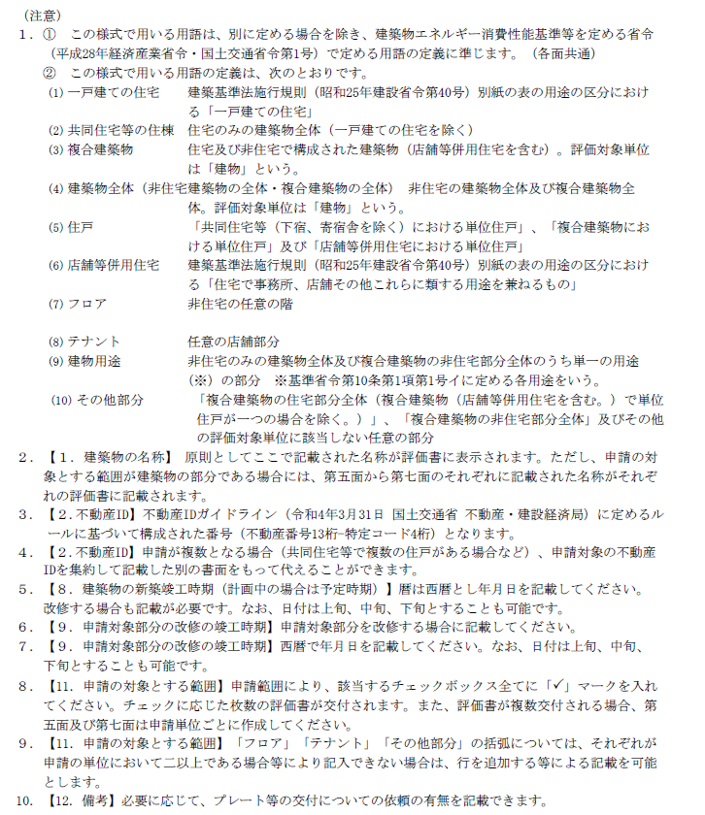

第四面
（第四面）

申請対象に関する事項（一戸建ての住宅、店舗等併用住宅の住戸）

【１．申請対象となる建築物の用途】
 | （建築基準法施行規則（昭和25年建設省令第40号）別紙の表の用途の区分）

【２．評価手法に関する事項】
【断熱性能（外皮性能）】
 | □ | 性能基準
 | □ | 仕様基準
 | □ | 誘導仕様基準
 | □ | 国土交通大臣が認める方法（ |  |  |  |  |  |  |  |  |  |  | ）

【一次エネルギー消費量】
 | □ | 性能基準
 | □ | 仕様基準
 | （断熱性能（外皮性能）の評価手法が性能基準 又は 仕様基準の場合のみ選択可能）
 | □ | 誘導仕様基準
 | （断熱性能（外皮性能）の評価手法が性能基準 又は 誘導仕様基準の場合のみ選択可能）
 | □ | 国土交通大臣が認める方法（ |  |  |  |  |  |  |  |  |  |  |  | ）

【３．一次エネルギー消費量に関する事項】
【再エネ設備に関すること】
 | 再エネ設備の有無 |  |  | ： | □ | 有 | □ | 無
 | 再エネ設備の種類 |  |  | ： | □ | 太陽光発電設備 |  |  | □ | 太陽熱利用設備
 |  |  |  |  | □ | 木質燃料ストーブ（ペレットストーブ）
 |  |  |  |  | □ | その他（18文字以内）
 |  |  |  |  |  | （ |  |  |  |  |  |  |  |  | ）
 | 再エネ設備の容量の表示 |  |  | ： | □ | 希望する | □ | 希望しない
 | 再エネ設備の容量（任意※） |  |  | ：
 | ※再エネ設備の容量の表示を希望する場合にのみご記入ください（19文字以内）。

【エネルギー消費性能の多段階表示】
 | □ | ４段階表示（再生可能エネルギー（太陽光発電設備）を考慮しない）
 | □ | ６段階表示（再生可能エネルギー（太陽光発電設備）を考慮する）※１・２
 |  | ※１【再エネ設備 有無と種類】にて、再エネ設備「有」かつ再エネ設備の種類が「太陽光発電設備」であること。
 |  | ※２ 一次エネルギー消費量の評価手法に仕様基準又は誘導仕様基準を採用している場合は、
 |  | ６段階表示とすることはできません。

【４．「ＺＥＨマーク」に関する表示】
 | □ | 記載しない
 | □ | 『ＺＥＨ』 |  |  |  |  |  |  | □ | Ｎｅａｒｌｙ ＺＥＨ
 | □ | ＺＥＨ Ｏｒｉｅｎｔｅｄ

【５．ＺＥＨ Ｏｒｉｅｎｔｅｄの場合に申告する事項】
 | □ | ＺＥＨ Ｏｒｉｅｎｔｅｄの要件に適合する

【６．参考情報に関する事項】
【二次エネルギー消費量等に関する項目以外の情報】 |  |  |  |  |  |  |  |  |  |  | □ | 記載しない | □ | 別紙による
【目安光熱費に関すること※１】
 | 目安光熱費の表示※２ |  | ： | □ | 希望する |  |  |  | □ | 希望しない
 | ガス設備の選択※３ |  | ： | □ | 都市ガス※４ |  |  |  | □ | 液化石油ガス（LPガス）
 | ※１ 目安光熱費の表示は、一次エネルギー消費性能の評価手法が性能基準の場合のみ選択してください。
 | ※２ 【３．一次エネルギー消費量に関する事項】【再エネ設備に関すること】において、
 | 木質燃料ストーブを選択する場合は、目安光熱費の表示は「希望しない」を選択してください。
 | ※３ 目安光熱費の表示を希望する場合のみ選択してください。
 | ※４ オール電化の場合は都市ガスを選択してください。

【７．備考】

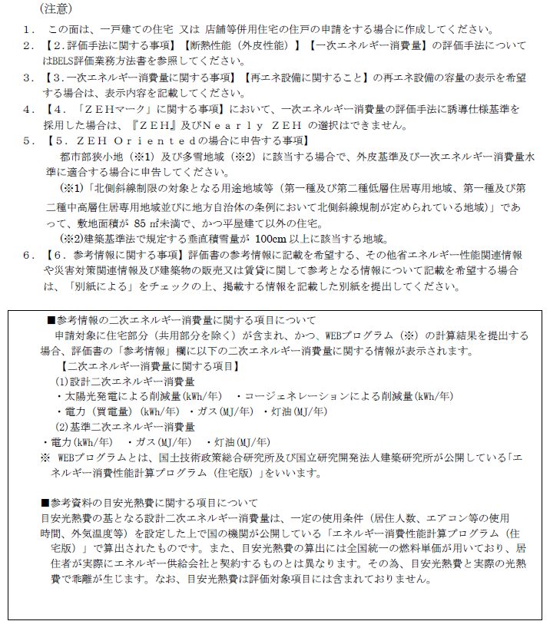

第五面
（第五面）

申請対象に関する事項（共同住宅等の住戸、複合建築物の住戸）

【１．申請対象となる住戸の部屋番号】

【２．申請対象となる住戸の存する建築物の用途】
 | （建築基準法施行規則（昭和25年建設省令第40号）別紙の表の用途の区分）

【３．評価手法に関する事項】
【断熱性能（外皮性能）】
 | □ | 性能基準
 | □ | 仕様基準
 | □ | 誘導仕様基準
 | □ | 国土交通大臣が認める方法（ |  |  |  |  |  |  |  |  |  |  |  | ）

【一次エネルギー消費量】
 | □ | 性能基準
 | □ | 仕様基準
 | （断熱性能（外皮性能）の評価手法が性能基準 又は 仕様基準の場合のみ選択可能）
 | □ | 誘導仕様基準
 | （断熱性能（外皮性能）の評価手法が性能基準 又は 誘導仕様基準の場合のみ選択可能）
 | □ | 国土交通大臣が認める方法（ |  |  |  |  |  |  |  |  |  |  |  | ）

【４．一次エネルギー消費量に関する事項】
【再エネ設備に関すること】
 | 再エネ設備の有無 |  |  |  | ： | □ | 有 | □ | 無
 | 再エネ設備の種類 |  |  |  | ： | □ | 太陽光発電設備 |  |  | □ | 太陽熱利用設備
 |  |  |  |  |  | □ | 木質燃料ストーブ（ペレットストーブ）
 |  |  |  |  |  | □ | その他（18文字以内）
 |  |  |  |  |  |  | （ |  |  |  |  |  |  |  |  | ）
 | 再エネ設備の容量の表示 |  |  |  | ： | □ | 希望する | □ | 希望しない
 | 再エネ設備の容量（任意※） |  |  |  | ：
 | ※再エネ設備の容量の表示を希望する場合のみご記入ください（19文字以内）

【エネルギー消費性能の多段階表示】
 | □ | ４段階表示（再生可能エネルギー（太陽光発電設備）を考慮しない）
 | □ | ６段階表示（再生可能エネルギー（太陽光発電設備）を考慮する）※１・２
 |  | ※１【再エネ設備 有無と種類】にて、再エネ設備「有」かつ再エネ設備の種類が「太陽光発電設備」であること。
 |  | ※２ 一次エネルギー消費量の評価手法に仕様基準又は誘導仕様基準を採用している場合は、
 |  | ６段階表示とすることはできません。

【５．「ＺＥＨマーク」に関する表示】
 |  | □ | 記載しない
 |  | □ | 『ＺＥＨ』 |  |  |  |  |  |  | □ | Ｎｅａｒｌｙ ＺＥＨ
 |  | □ | ＺＥＨ Ｒｅａｄｙ |  |  |  |  |  |  | □ | ＺＥＨ Ｏｒｉｅｎｔｅｄ

【６．参考情報に関する事項】
【二次エネルギー消費量等に関する項目以外の情報】 |  |  |  |  |  |  |  |  |  |  |  | □ | 記載しない | □ | 別紙による
【目安光熱費に関すること※１】
 | 目安光熱費の表示※２ |  |  | ： | □ | 希望する |  |  |  | □ | 希望しない
 | ガス設備の選択※３ |  |  | ： | □ | 都市ガス※４ |  |  |  | □ | 液化石油ガス（LPガス）
 | ※１ 目安光熱費の表示は、一次エネルギー消費性能の評価手法が性能基準の場合のみ選択してください。
 | ※２ 【４．一次エネルギー消費量に関する事項】【再エネ設備に関すること】において、
 | 木質燃料ストーブを選択する場合は、目安光熱費の表示は「希望しない」を選択してください。
 | ※３ 目安光熱費の表示を希望する場合のみ選択してください。
 | ※４ オール電化の場合は都市ガスを選択してください。

【７．備考】

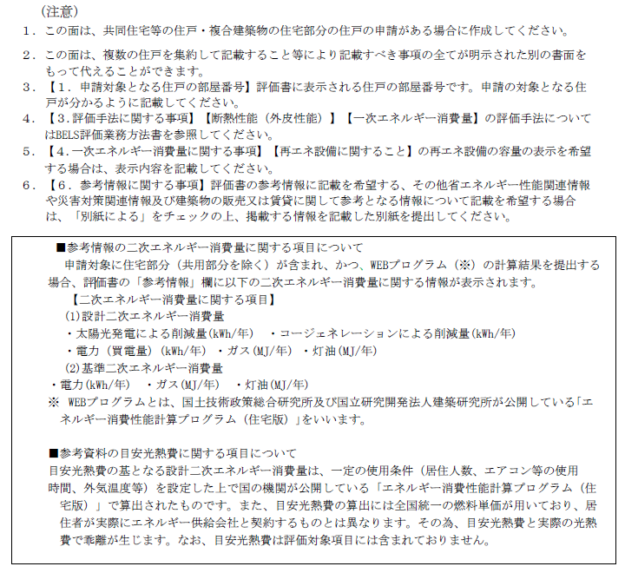

第六面
（第六面）

申請対象に関する事項（共同住宅等の住棟、複合建築物の住宅部分全体）

【１．申請対象となる建築物の部分の名称】※申請対象が部分の場合のみ

【２．申請対象となる建築物の部分の用途】
 | （建築基準法施行規則（昭和25年建設省令第40号）別紙の表の用途の区分）

【３．評価手法に関する事項】
【断熱性能（外皮性能）】
 | □ | 性能基準
 | □ | 仕様基準
 | □ | 誘導仕様基準
 | □ | 国土交通大臣が認める方法（ |  |  |  |  |  |  |  |  |  |  |  |  | ）

【一次エネルギー消費量】
 | □ | 性能基準
 | □ | 仕様基準
 | （断熱性能（外皮性能）の評価手法が性能基準 又は 仕様基準の場合のみ選択可能）
 | □ | 誘導仕様基準
 | （断熱性能（外皮性能）の評価手法が性能基準 又は 誘導仕様基準の場合のみ選択可能）
 | □ | 国土交通大臣が認める方法（ |  |  |  |  |  |  |  |  |  |  |  |  | ）

【共同住宅等の共用部分※１・２】
 | □ | 対象 |  | □ | 対象外
 | ※1 共用部分が存する場合は、どちらかを選択してください。
 | ※2 住戸の一次エネルギー消費性能の評価手法に仕様基準又は誘導仕様基準を採用している場合は対象にはできません。

【４．一次エネルギー消費量に関する事項】
【再エネ設備に関すること】
 | 再エネ設備の有無 |  |  |  |  | ： | □ | 有 | □ | 無
 | 再エネ設備の種類 |  |  |  |  | ： | □ | 太陽光発電設備 |  |  | □ | 太陽熱利用設備
 |  |  |  |  |  |  | □ | 木質燃料ストーブ（ペレットストーブ）
 |  |  |  |  |  |  | □ | その他（18文字以内）
 |  |  |  |  |  |  |  | （ |  |  |  |  |  |  |  |  | ）
 | 再エネ設備の容量の表示 |  |  |  |  | ： | □ | 希望する | □ | 希望しない
 | 再エネ設備の容量（任意※） |  |  |  |  | ：
 | ※再エネ設備の容量の表示を希望する場合のみご記入ください（19文字以内）

【エネルギー消費性能の多段階表示】
 | □ | ４段階表示（再生可能エネルギー（太陽光発電設備）を考慮しない）
 | □ | ６段階表示（再生可能エネルギー（太陽光発電設備）を考慮する）※１・２
 |  | ※１【再エネ設備 有無と種類】にて、再エネ設備「有」かつ再エネ設備の種類が「太陽光発電設備」であること。
 |  | ※２ 一次エネルギー消費量の評価手法に仕様基準又は誘導仕様基準を採用している場合は、
 |  | ６段階表示とすることはできません。

【５．「ＺＥＨ-Ｍマーク」に関する事項】
 |  | □ | 記載しない
 |  | □ | 『ＺＥＨ-Ｍ』 |  |  |  |  |  |  |  | □ | Ｎｅａｒｌｙ ＺＥＨ-Ｍ
 |  | □ | ＺＥＨ-Ｍ Ｒｅａｄｙ |  |  |  |  |  |  |  | □ | ＺＥＨ-Ｍ Ｏｒｉｅｎｔｅｄ

【６．参考情報に関する事項】
【二次エネルギー消費量等に関する項目以外の情報】 |  |  |  |  |  |  |  |  |  |  |  |  | □ | 記載しない | □ | 別紙による

【７．備考】

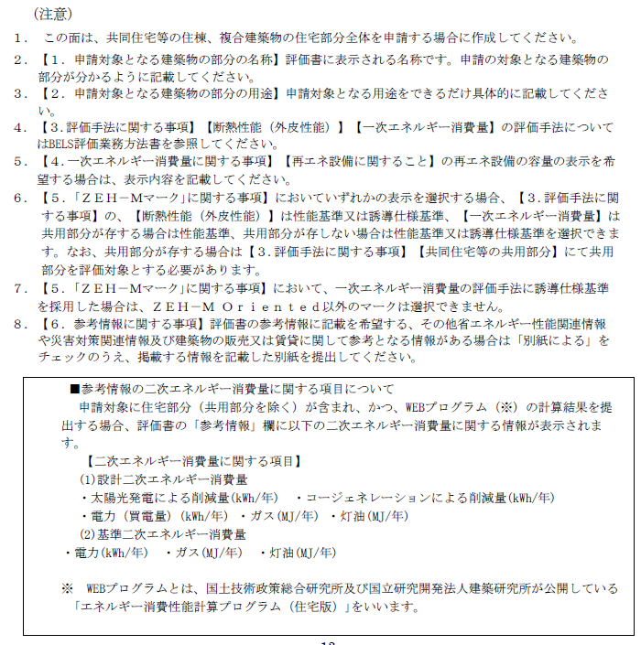

第七面
（第七面）

申請対象に関する事項
（非住宅建築物全体、非住宅の部分、複合建築物の非住宅部分全体、フロア、テナント、建物用途）

【１．申請対象となる建築物の部分の名称】※申請対象が部分の場合のみ

【２-１．申請対象となる建築物の部分の用途】
 | （建築基準法施行規則（昭和25年建設省令第40号）別紙の表の用途の区分）

【２-２．申請対象となる建築物の部分の用途】
 | （建築物エネルギー消費性能基準等を定める省令（平成二十八年経済産業省・国土交通省令第一号）
 | に規定される用途）
 | □ | 事務所等 | □ | ホテル等 |  |  |  | □ | 病院等 |  |  | □ | 百貨店等 | □ | 学校等 | □ | 飲食店等
 | □ | 集会所等 | □ | 工場等

【３．評価手法に関する事項】
 | □ | 通常の計算法（標準入力法・主要室入力法）
 | □ | モデル建物法
 | □ | 国土交通大臣が認める方法 |  |  |  |  |  | （ |  |  |  |  |  | ）

【４．一次エネルギー消費量に関する事項】
【再エネ設備に関すること】
 | 再エネ設備の有無 |  |  |  |  | ： | □ | 有 |  | □ | 無
 | 再エネ設備の種類 |  |  |  |  | ： | □ | 太陽光発電設備 |  |  |  | □ | 太陽熱利用設備
 |  |  |  |  |  |  | □ | 木質燃料ストーブ（ペレットストーブ）
 |  |  |  |  |  |  | □ | その他（18文字以内）
 |  |  |  |  |  |  |  | （ |  |  |  |  |  |  |  |  |  | ）
 | 再エネ設備の容量の表示 |  |  |  |  | ： | □ | 希望する |  | □ | 希望しない
 | 再エネ設備の容量（任意※） |  |  |  |  | ：
 | ※再エネ設備の容量の表示を希望する場合のみご記入ください（19文字以内）

【再エネ設備 売電の有無】
 | 太陽光発電設備の売電の有無 |  |  |  |  |  | ： | □ | 売電あり |  | □ | 売電なし

【エネルギー消費性能の多段階表示】
 | □ | 再生可能エネルギー（太陽光発電設備）を考慮しない
 | □ | 再生可能エネルギー（太陽光発電設備）を考慮する※１・２
 |  | ※１【再エネ設備 有無と種類】にて、再エネ設備「有」かつ再エネ設備の種類が「太陽光発電設備」であること。
...
【８．参考情報に関する事項】
 | □ | 記載しない |  | □ | 別紙による

【９．備考】

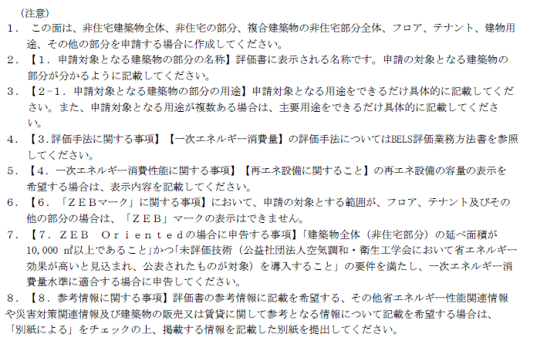

第八面
...
【５．参考情報に関する事項】
【二次エネルギー消費量等に関する項目以外の情報】
 | □ | 記載しない | □ | 別紙による

【６．備考】

